Hannover
Alter | Fallzahl seit Ausbruch
Bis 9 Jahre | 78
10 - 19 Jahre | 150
20 bis 29 Jahre | 453
30 bis 39 Jahre | 439
40 bis 49 Jahre | 451
50 bis 59 Jahre | 495
60 bis 69 Jahre | 226
70 bis 79 Jahre | 163
Über 80 Jahre | 276
keine Angaben | 2

Männer | 48,9 Prozent
Frauen | 48 Prozent
keine Angabe | 3,1 Prozent

Krankenhausbelegung | https://www.hannover.de/Leben-in-der-Region-Hannover/Gesundheit/Gesundheitsschutz/Coronavirus-in-der-Region-Hannover/Infektionen-mit-COVID-19-in-der-Region-Hannover
 | normal | intensiv
2020-03-19 | 6 | 9
2020-03-20 | 7 | 5
2020-03-21 | 7 | 5
2020-03-22 | 7 | 5
2020-03-23 | 57 | 15
2020-03-24 | 57 | 19
2020-03-25 | 65 | 25
2020-03-26 | 68 | 30
2020-03-27 | 71 | 31
2020-03-28 | 71 | 31
2020-03-29 | 71 | 31
2020-03-30 | 85 | 43
2020-03-31 | 95 | 48
2020-04-01 | 91 | 48
2020-04-02 | 76 | 46
2020-04-03 | 105 | 50
2020-04-04 | 105 | 50
2020-04-05 | 105 | 50
2020-04-06 | 134 | 48
2020-04-07 | 130 | 47
2020-04-08 | 138 | 55
2020-04-09 | 129 | 55
2020-04-10 | 129 | 55
2020-04-11 | 126 | 47
2020-04-12 | 126 | 47
2020-04-13 | 126 | 47
2020-04-14 | 146 | 51
2020-04-15 | 146 | 46
2020-04-16 | 139 | 47
2020-04-17 | 137 | 45
2020-04-18 | 137 | 45
2020-04-19 | 137 | 45
2020-04-20 | 158 | 52
2020-04-21 | 159 | 49
2020-04-22 | 0 | 0
2020-04-23 | 148 | 44
2020-04-24 | 144 | 42
2020-04-25 | 144 | 42
2020-04-26 | 144 | 42
2020-04-27 | 130 | 39
2020-04-28 | 135 | 36
2020-04-29 | 105 | 40
2020-04-30 | 92 | 37
2020-05-01 | 92 | 37
2020-05-02 | 92 | 37
2020-05-03 | 92 | 37
2020-05-04 | 102 | 31
2020-05-05 | 98 | 32
2020-05-06 | 88 | 30
2020-05-07 | 93 | 34
2020-05-08 | 83 | 26
2020-05-09 | 83 | 26
2020-05-10 | 83 | 26
2020-05-11 | 93 | 32
2020-05-12 | 129 | 28
2020-05-13 | 105 | 26
2020-05-14 | 103 | 26
2020-05-15 | 100 | 32
2020-05-16 | 100 | 32
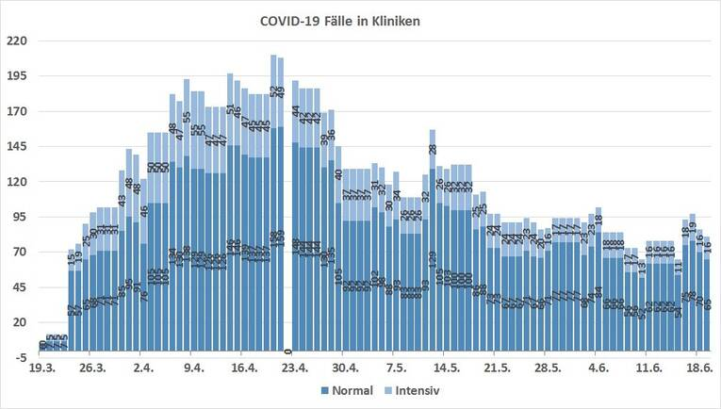
2020-05-17 | 100 | 32
2020-05-18 | 86 | 25
2020-05-19 | 88 | 25
2020-05-20 | 73 | 24
2020-05-21 | 73 | 24
2020-05-22 | 67 | 24
2020-05-23 | 67 | 24
2020-05-24 | 67 | 24
2020-05-25 | 71 | 23
2020-05-26 | 67 | 24
2020-05-27 | 66 | 20
2020-05-28 | 71 | 16
2020-05-29 | 77 | 17
2020-05-30 | 77 | 17
2020-05-31 | 77 | 17
2020-06-01 | 77 | 17
2020-06-02 | 68 | 23
2020-06-03 | 74 | 23
2020-06-04 | 84 | 18
2020-06-05 | 66 | 18
2020-06-06 | 66 | 18
2020-06-07 | 66 | 18
2020-06-08 | 56 | 17
2020-06-09 | 56 | 17
2020-06-10 | 52 | 13
2020-06-11 | 62 | 16
2020-06-12 | 62 | 16
2020-06-13 | 62 | 16
2020-06-14 | 62 | 16
2020-06-15 | 54 | 11
2020-06-16 | 75 | 18
2020-06-17 | 78 | 19
2020-06-18 | 70 | 16
2020-06-19 | 65 | 16

